UC001 -Cadastrar Usuario
01 - Controle de versão
Data | Versão | Descrição | Responsável
2019-03-27 | 1.0 | Criação do Detalhamento do casos de usos | Erick
02 -Informações básicas

Ambiente | Web (x) | Cliente/Servidor ( ) | Batch ( )
Critico : | Sim (x ) | Não ( )
Identificação | UC001 - Criar Usuário
UC Relacionados
Ator Primário | Empresa | Ator Secundario | Administrador
Requisitos de Segurança
Operações | Consulta ( ) | Inclusão (x) | Exclusão ( ) | Alteração ( ) | Relatório ( )
Iniciação de Tela | Inserção ( ) | Consulta ( )
Descrição/Finalidade | Criação de usuário para a utilização do navegador

03 -Protótipos (Telas)

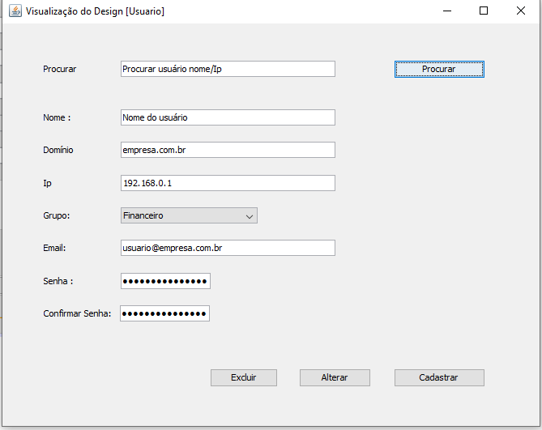

ID | Atributo | Descrição | Tipo/Tamanho | Edt? | Mascara | Observações
1 | Procurar - Area de Ação |  |  |  | -
1.1 | Procurar | Procura de usuário existente | Texto | S | -
2 | Cadastrar - Area de ação
2.1 | Alterar - Area de Ação
2.2 | Excluir -Area de Ação
2.1.1 | Nome | Nome do Usuário | Texto | S | -
2.1.2 | Dominio | Dominio da empresa | Texto | s | -
2.1.3 | Ip | IP da maquina do usuário | numerico(12) | s | 999,999,999,999
2.1.4 | Grupo | Grupo para o usuário | texto | n
2.1.5 | Email | Email do usuário | texto | S | -
2.1.6 | Senha | Senha do Usuário | senha | S | password
2.1.7 | Confirmar Senha | Confirmar senha do usuário | senha | s | password

Comandos
ID | Nome | Ação |  | Restrição
1 | Procurar | Procurar as áreas de ação de acordo com os critérios informados
3 | Cadastrar | Acionar a interface para inclusão de novo cadastro
4 | Alterar | Acionar a interface para alteração do registro selecionado
5 | Excluir | Acionar a interface para exclução do cadastro selecionado
6 | Salvar | Acionar a interface para salvar e finalizar consulta

04 -Mensagens
Código | Descrição
MSG01 | Nenhum registro encontrado para os parâmetros informados no filtro.
MSG02 | Deseja realmente excluir o(s) registro(s) da página atual? Esta operação não poderá ser desfeita
MSG03 | Registro <xxx> possui vínculo. Não foi possível realizar a exclusão.
MSG04 | Campo < nome do campo > de preenchimento obrigatório.
MSG05 | Registro duplicado. Não foi possível gravar as informações.
MSG06 | Registro gravado com sucesso.

05 - Exceções
Código |  | Descrição
EX01 – Nenhum registro encontrado para os parâmetros informados no filtro. |  | 1. O Sistema verificou que a consulta não retornou nenhum registro exibindo mensagem [MSG001]. 2. O Sistema retorna para o início do fluxo alternativo que acionou essa exceção.
EX02 – Erro ao excluir registro |  | 1. O Sistema verificou que não foi possível excluir o registro, pois ele possui vínculo exibindo mensagem [MSG003]. 2. Sistema retorna para o início do fluxo alternativo que acionou essa exceção.
EX03 – Obrigatoriedade de Campos – Salvar |  | 1. O Sistema verificou que o usuário não preencheu todos os campos obrigatórios, conforme definido nas seções “Definição dos atributos do formulário Novo/Alteração”, exibindo mensagem [MSG004] para cada campo não preenchido. 2- O Sistema retorna para o início do fluxo alternativo que acionou essa exceção
EX04 – Registro duplicado |  | 1. O Sistema verificou que existe duplicidade de registro exibindo mensagem [MSG005]. 2. O Sistema retorna para o início do fluxo alternativo que acionou essa exceção
EX05 – Erro ao incluir ou alterar ou excluir registro. |  | 1. O Sistema verificou que não foi possível incluir, alterar ou excluir o registro exibindo mensagem MSG004. 2. O Sistema retorna para o início do fluxo alternativo que acionou essa exceção.

06 - Descrição de Fluxo
Fluxo Principal |  | Cadastrar Usuário
1. O Usuário inicia o caso de uso a partir do menu de opções. 2. O Sistema exibe a tela [Cadastro] de acordo com as definições da seção [Atributos]. 3. Baseado no tipo de operação desejada pelo Usuário, um dos fluxos alternativos é acionado: FA01 – Procurar FA02 - Cadastrar FA03- Alterar FA04 - Excluir FA05 - Salvar

Fluxo Alternativo
Codigo |  | Descrição
FA01 - Procurar |  | 1. O Usuário informa os campos de Procurar para pesquisa.
 |  | 2. O Usuário seleciona o comando [Procurar].
 |  | 3. O Sistema verifica o preenchimento de campos de acordo [Comportamento de Interface].
 |  | 4. O Sistema filtra os registros de acordo com a definição dos [Atributos] do protótipo, podendo gerar a exceção [EX01].
 |  | 5 . O Sistema retorna para item 3 do fluxo principal.
FA02 - Cadastrar |  | 1. O Usuário seleciona o comando [Cadastrar].
 |  | 2. O Sistema exibe a tela [Cadastrar – Área da Ação ].
 |  | 3. O Usuário informa os valores para o novo registro a ser criado.
 |  | 4. O comando [Cadastrar], acionando o fluxo alternativo [FA02– Cadastrar].
 |  | 5. O Usuário seleciona uma das seguintes opções:
 |  | a) O comando [Salvar], acionando o fluxo alternativo [FA05– Salvar].
FA03 - Alterar |  | 1. O Usuário seleciona o comando Alterar correspondente ao registro desejado.
 |  | 2. O Sistema exibe a tela [Alterar – Área da Ação].
 |  | 3. O Sistema localiza o registro selecionado.
 |  | 4. O Sistema exibe os dados na tela.
 |  | 5. O Sistema habilita os campos editáveis.
 |  | 6. O Usuário altera os valores do registro como desejar.
 |  | 7. O Usuário seleciona uma das seguintes opções:
 |  | a) O comando [Salvar], acionando o fluxo alternativo [FA05– Salvar].
FA05 -Excluir |  | 1. O Usuário seleciona o comando Excluir correspondente ao registro desejado.
 |  | 2. O Sistema exibe a tela [Excluir – Área da Ação].
 |  | 3. O Sistema localiza o registro selecionado.
 |  | 4. O Sistema exibe os dados na tela apenas para visualização.
 |  | 5. O Sistema exibe mensagem [MSG002] solicitando a confirmação da exclusão.
 |  | a) Caso o usuário selecione “Sim”, o Sistema tenta exclui o registro, podendo gerar a exceção [EX02].
 |  | Caso o registro seja excluído, o Sistema volta para o [FLUXO PRINCIPAL], mantendo a pesquisa feita anteriormente retirando o registro que foi excluído.
 |  | b) Caso contrário, o Sistema volta para [FLUXO PRINCIPAL] sem realizar a exclusão, mantendo a pesquisa feita anteriormente.
FA06- Salvar |  | 1. O Sistema verifica obrigatoriedade de campos, podendo gerar a exceção [EX03].
 |  | 2. O Sistema verifica duplicidade de registro, podendo gerar a exceção [EX04].
 |  | 3. O Sistema verifica impossibilidade de gravar o registro, podendo gerar a exceção [EX05].
 |  | 4. O Sistema inclui o registro, exibe a mensagem [MSG006].
 |  | 5. O Sistema retorna para o [FLUXO PRINCIPAL], atualizando o registro.

UC002 -Cadastrar Grupo
01 - Controle de versão
Data | Versão | Descrição | Responsável
2019-03-27 | 1.0 | Criação do Detalhamento do casos de usos | Erick
02 -Informações básicas

Ambiente | Web (x) | Cliente/Servidor ( ) | Batch ( )
Critico : | Sim (x ) | Não ( )
Identificação | UC002 - Cadastrar Grupos
UC Relacionados
Ator Primário | Empresa | Ator Secundario | Administrador
Requisitos de Segurança
Operações | Consulta ( ) | Inclusão (x) | Exclusão ( ) | Alteração ( ) | Relatório ( )
Iniciação de Tela | Inserção ( ) | Consulta ( )
Descrição/Finalidade | Criação de grupo, com a finalidade de controlar acesso para a utilização do navegador

03 -Protótipos (Telas)
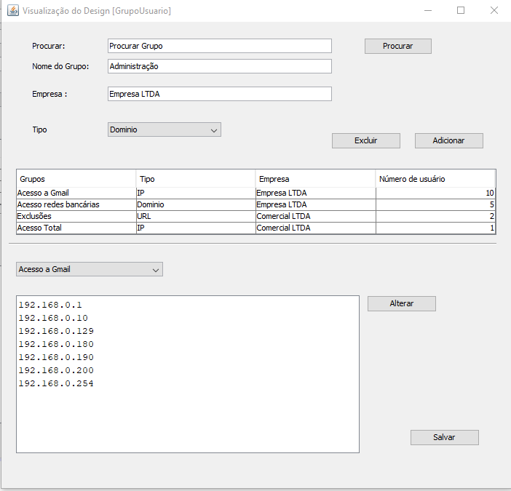

ID | Atributo | Descrição | Tipo/Tamanho | Edt? | Mascara | Observações
1 | Procurar - Area de Ação |  |  |  | -
1.1 | Procurar | Procura de usuário existente | Texto | S | -
2 | Adicionar - Area de ação
2.1 | Alterar - Area de Ação
2.2 | Excluir -Area de Ação
2.1.1 | Nome | Nome do Grupo | Texto | S | -
2.1.2 | Empresa | Nome da empresa | Texto | s | -
2.1.3 | Tipo | Tipo do acesso | texto | n
3 | Salvar - Area de Ação

Comandos
ID | Nome | Ação |  | Restrição
1 | Procurar | Procurar as áreas de ação de acordo com os critérios informados
2 | Adicionar | Acionar a interface para inclusão de novo cadastro
3 | Alterar | Acionar a interface para alteração do registro selecionado
4 | Excluir | Acionar a interface para exclução do cadastro selecionado
5 | Salvar | Acionar a interface para salvar e finalizar consulta

04 -Mensagens
Código | Descrição
MSG01 | Nenhum registro encontrado para os parâmetros informados no filtro.
MSG02 | Deseja realmente excluir o(s) registro(s) da página atual? Esta operação não poderá ser desfeita
MSG03 | Registro <xxx> possui vínculo. Não foi possível realizar a exclusão.
MSG04 | Campo < nome do campo > de preenchimento obrigatório.
MSG05 | Registro duplicado. Não foi possível gravar as informações.
MSG06 | Registro gravado com sucesso.

05 - Exceções
Código |  | Descrição
EX01 – Nenhum registro encontrado para os parâmetros informados no filtro. |  | 1. O Sistema verificou que a consulta não retornou nenhum registro exibindo mensagem [MSG01]. 2. O Sistema retorna para o início do fluxo alternativo que acionou essa exceção.
EX02 – Erro ao excluir registro |  | 1. O Sistema verificou que não foi possível excluir o registro, pois ele possui vínculo exibindo mensagem [MSG03]. 2. Sistema retorna para o início do fluxo alternativo que acionou essa exceção.
EX03 – Obrigatoriedade de Campos – Salvar |  | 1. O Sistema verificou que o usuário não preencheu todos os campos obrigatórios, conforme definido nas seções “Definição dos atributos do formulário Novo/Alteração”, exibindo mensagem [MSG04] para cada campo não preenchido. 2- O Sistema retorna para o início do fluxo alternativo que acionou essa exceção
EX04 – Registro duplicado |  | 1. O Sistema verificou que existe duplicidade de registro exibindo mensagem [MSG05]. 2. O Sistema retorna para o início do fluxo alternativo que acionou essa exceção
EX05 – Erro ao incluir ou alterar ou excluir registro. |  | 1. O Sistema verificou que não foi possível incluir, alterar ou excluir o registro exibindo mensagem MSG004. 2. O Sistema retorna para o início do fluxo alternativo que acionou essa exceção.

06 - Descrição de Fluxo
Fluxo Principal |  | Cadastrar Usuário
1. O Usuário inicia o caso de uso a partir do menu de opções. 2. O Sistema exibe a tela [Cadastro] de acordo com as definições da seção [Atributos]. 3. Baseado no tipo de operação desejada pelo Usuário, um dos fluxos alternativos é acionado: FA01 – Procurar FA02 - Adicionar FA03- Alterar FA04 - Excluir FA05 - Salvar

Fluxo Alternativo
Codigo |  | Descrição
FA01 - Procurar |  | 1. O Usuário informa os campos de Procurar para pesquisa.
 |  | 2. O Usuário seleciona o comando [Procurar].
 |  | 3. O Sistema verifica o preenchimento de campos de acordo [Comportamento de Interface].
 |  | 4. O Sistema filtra os registros de acordo com a definição dos [Atributos] do protótipo, podendo gerar a exceção [EX01].
 |  | 5 . O Sistema retorna para item 3 do fluxo principal.
FA02 - Adicionar |  | 1. O Usuário seleciona o comando [Adicionar].
 |  | 2. O Sistema exibe a tela [Adicionar – Área da Ação ].
 |  | 3. O Usuário informa os valores para o novo registro a ser criado.
 |  | 4. O comando [Cadastrar], acionando o fluxo alternativo [FA02– Adicionar].
 |  | 5. O Usuário seleciona uma das seguintes opções:
 |  | a) O comando [Salvar], acionando o fluxo alternativo [FA05– Salvar].
FA03 - Alterar |  | 1. O Usuário seleciona o comando Alterar correspondente ao registro desejado.
 |  | 2. O Sistema exibe a tela [Alterar – Área da Ação].
 |  | 3. O Sistema localiza o registro selecionado.
 |  | 4. O Sistema exibe os dados na tela.
 |  | 5. O Sistema habilita os campos editáveis.
 |  | 6. O Usuário altera os valores do registro como desejar.
 |  | 7. O Usuário seleciona uma das seguintes opções:
 |  | a) O comando [Salvar], acionando o fluxo alternativo [FA05– Salvar].
FA05 -Excluir |  | 1. O Usuário seleciona o comando Excluir correspondente ao registro desejado.
 |  | 2. O Sistema exibe a tela [Excluir – Área da Ação].
 |  | 3. O Sistema localiza o registro selecionado.
 |  | 4. O Sistema exibe os dados na tela apenas para visualização.
 |  | 5. O Sistema exibe mensagem [MSG002] solicitando a confirmação da exclusão.
 |  | a) Caso o usuário selecione “Sim”, o Sistema tenta exclui o registro, podendo gerar a exceção [EX02].
 |  | Caso o registro seja excluído, o Sistema volta para o [FLUXO PRINCIPAL], mantendo a pesquisa feita anteriormente retirando o registro que foi excluído.
 |  | b) Caso contrário, o Sistema volta para [FLUXO PRINCIPAL] sem realizar a exclusão, mantendo a pesquisa feita anteriormente.
FA06- Salvar |  | 1. O Sistema verifica obrigatoriedade de campos, podendo gerar a exceção [EX03].
 |  | 2. O Sistema verifica duplicidade de registro, podendo gerar a exceção [EX04].
 |  | 3. O Sistema verifica impossibilidade de gravar o registro, podendo gerar a exceção [EX05].
 |  | 4. O Sistema inclui o registro, exibe a mensagem [MSG006].
 |  | 5. O Sistema retorna para o [FLUXO PRINCIPAL], atualizando o registro.

UC004 -Registrar Logs
01 - Controle de versão
Data | Versão | Descrição | Responsável
2019-03-27 | 1.0 | Criação do Detalhamento do casos de usos | Erick

02 -Informações básicas

Ambiente | Web (x) | Cliente/Servidor ( ) | Batch ( )
Critico : | Sim (x ) | Não ( )
Identificação | UC004 - Registrar Logs
UC Relacionados | UC001- Cadastrar Usuário, UC002 - Cadastrar Grupo
Ator Primário | Empresa | Ator Secundario | Administrador
Requisitos de Segurança
Operações | Consulta ( ) | Inclusão (x) | Exclusão ( ) | Alteração ( ) | Relatório ( )
Iniciação de Tela | Inserção ( ) | Consulta ( )
Descrição/Finalidade | Exibir e Emitir os logs e acessos do usuário e do grupo do navegador

03 -Protótipos (Telas)

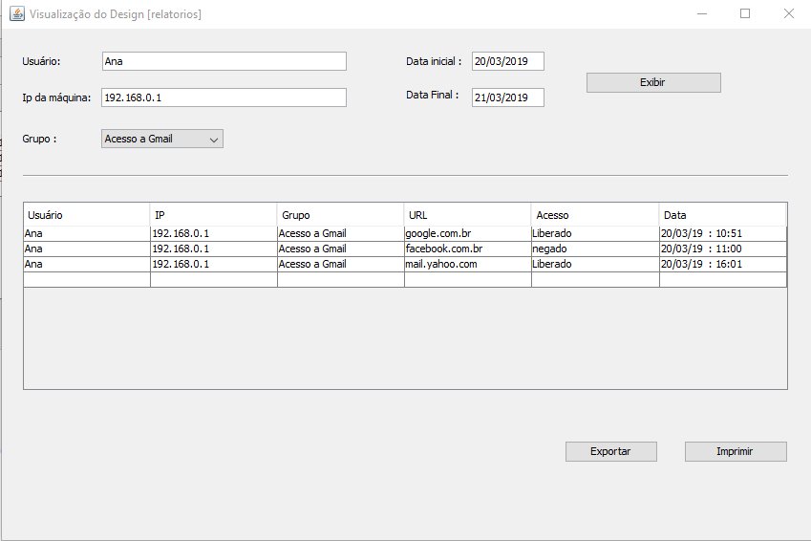

ID | Atributo | Descrição | Tipo/Tamanho | Edt? | Mascara | Observações
1 | Exibir- Area de Ação |  |  |  | -
2 | Exportar - Area de ação
2.1 | Imprimir - Area de Ação

Comandos
ID | Nome | Ação |  | Restrição
1 | Exibir | Exibir as áreas de ação de acordo com os critérios informados
2 | Exportar | Acionar a interface para exportar relatorio
3 | Imprimir | Acionar a interface para Imprimir registro

04 -Mensagens
Código | Descrição
MSG01 | Nenhum registro encontrado para os parâmetros informados no filtro.
MSG02 | Deseja realmente excluir o(s) registro(s) da página atual? Esta operação não poderá ser desfeita
MSG03 | Registro <xxx> possui vínculo. Não foi possível realizar a exclusão.
MSG04 | Campo < nome do campo > de preenchimento obrigatório.
MSG05 | Registro duplicado. Não foi possível gravar as informações.
MSG06 | Registro gravado com sucesso.

05 - Exceções
Código |  | Descrição
EX01 – Nenhum registro encontrado para os parâmetros informados no filtro. |  | 1. O Sistema verificou que a consulta não retornou nenhum registro exibindo mensagem [MSG01]. 2. O Sistema retorna para o início do fluxo alternativo que acionou essa exceção.

06 - Descrição de Fluxo
Fluxo Principal |  | Cadastrar Usuário
1. O Usuário inicia o caso de uso a partir do menu de opções. 2. O Sistema exibe a tela [Relatorio] de acordo com as definições da seção [Atributos]. 3. Baseado no tipo de operação desejada pelo Usuário, um dos fluxos alternativos é acionado: FA01 – Exibir FA02 - Exportar FA03 - Imprimir

Fluxo Alternativo
Codigo |  | Descrição
FA01 - Exibir |  | 1. O Usuário informa os campos de Procurar para pesquisa.
 |  | 2. O Usuário seleciona o comando [Exibir].
 |  | 3. O Sistema verifica o preenchimento de campos de acordo [Comportamento de Interface].
 |  | 4. O Sistema filtra os registros de acordo com a definição dos [Atributos] do protótipo, podendo gerar a exceção [EX01].
 |  | 5 . O Sistema retorna para item 3 do fluxo principal.
FA02 - Exportar |  | 1. O Usuário seleciona o comando [Exportar].
 |  | 2. O Sistema exibe a tela [Exportar– Área da Ação ].
 |  | 3. O Usuário informa os valores para o novo registro a ser criado.
 |  | 4. O comando [Exportar], acionando o fluxo alternativo [FA02– Exportar].

FA03 - Imprimir |  | 1. O Usuário seleciona o comando Alterar correspondente ao registro desejado.
 |  | 2. O Sistema exibe a tela [Imprimir – Área da Ação].
 |  | 3. O Sistema localiza o registro selecionado.
 |  | 4. O Sistema exibe os dados na tela.
 |  | 5. O Sistema manda para impressora .

